关系图
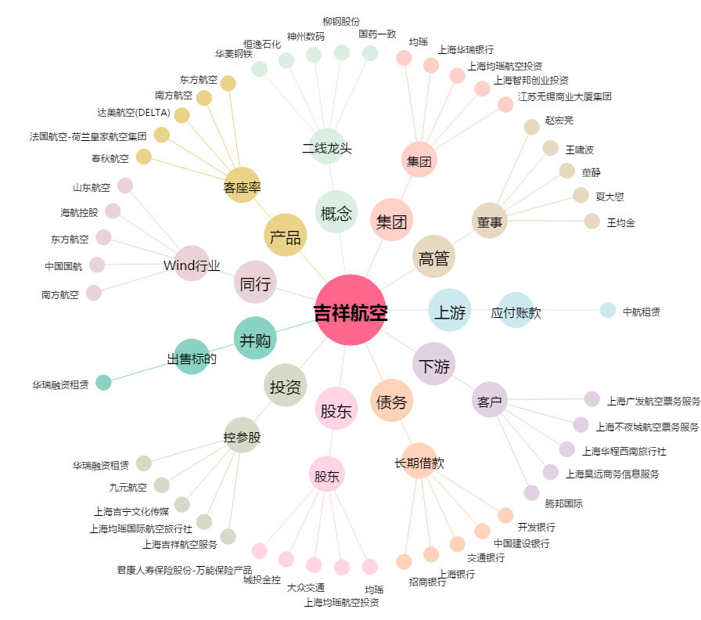
吉祥航空[603885.SH] - 关系概览图

